Padrón
1. Padrón a 01/01/2021 . Barrio 8.1. Patraix
1. Padró a 01/01/2021 . Barri 8.1. Patraix

1.1. Evolución de la población
1.1. Evolució de la població

1991 | 1996 | 2001 | 2011 | 2012 | 2013 | 2014 | 2015 | 2016 | 2017 | 2018 | 2019 | 2020 | 2021
23,289 | 23,678 | 24,373 | 25,207 | 25,147 | 24,847 | 24,646 | 24,513 | 24,581 | 24,555 | 24,770 | 24,590 | 24,700 | 24,489

Fuente: Padrón Municipal de Habitantes.
Font: Padró Municipal d'Habitants.

1.2. Superficie y densidad de población
1.2. Superficie i densitat de població

Personas / Persones | Superficie / Superfície | Densidad de población / Densitat de població
24,489 | 62.1 | 394.3

Nota: Superficie en hectáreas.
Fuente: Padrón Municipal de Habitantes. 01/01/2021
Nota: Superfície en hectàrees.
Font: Padró Municipal d'Habitants. 01/01/2021

1.3. Población por sexo y edad (grandes grupos)
1.3. Població per sexe i edat (grans grups)

 | Total | 0-15 | 16-64 | 65 i més
Total | 24,489 | 3,110 | 15,817 | 5,562
Homes | 11,331 | 1,562 | 7,633 | 2,136
Dones | 13,158 | 1,548 | 8,184 | 3,426

Fuente: Padrón Municipal de Habitantes. 01/01/2021
Font: Padró Municipal d'Habitants. 01/01/2021

1.4. Población por sexo y edad (grupos de 5 años)
1.4. Població per sexe i edat (grups de 5 anys)

 | Total | 0-4 | 5-9 | 10-14 | 15-19 | 20-24 | 25-29 | 30-34 | 35-39 | 40-44
Total | 24,489 | 825 | 927 | 1,102 | 1,243 | 1,299 | 1,355 | 1,341 | 1,443 | 1,807
Homes | 11,331 | 409 | 474 | 543 | 656 | 661 | 681 | 662 | 695 | 890
Dones | 13,158 | 416 | 453 | 559 | 587 | 638 | 674 | 679 | 748 | 917

 | 45-49 | 50-54 | 55-59 | 60-64 | 65-69 | 70-74 | 75-79 | 80-84 | 85 i més
Total | 1,882 | 1,950 | 2,046 | 1,707 | 1,351 | 1,262 | 1,148 | 834 | 967
Homes | 881 | 923 | 922 | 798 | 556 | 547 | 428 | 316 | 289
Dones | 1,001 | 1,027 | 1,124 | 909 | 795 | 715 | 720 | 518 | 678

Fuente: Padrón Municipal de Habitantes a 1 de enero de 2021.
Font: Padró Municipal d'Habitants a 1 de gener de 2021

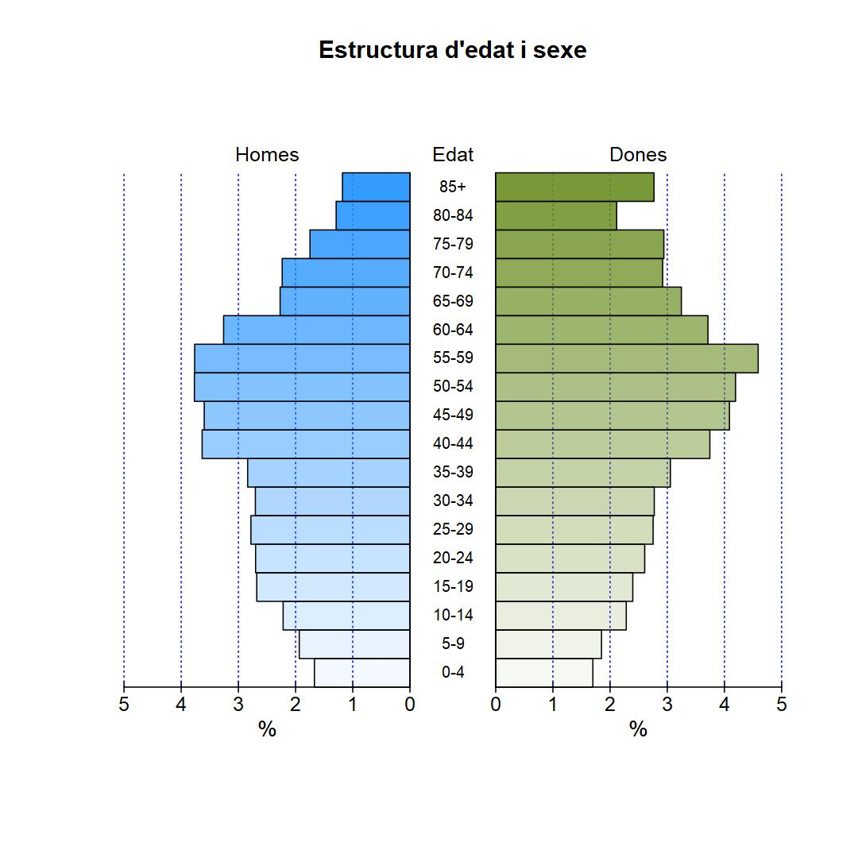

1.5. Población según lugar de nacimiento y sexo
1.5. Població segons lloc de naixement i sexe

 | Total | València | Resta de l'Horta | Resta de la Comunitat | Resta de l'Estat | Estranger
Total | 24,489 | 13,226 | 684 | 2,008 | 4,016 | 4,555
Homes | 11,331 | 6,330 | 329 | 840 | 1,732 | 2,100
Dones | 13,158 | 6,896 | 355 | 1,168 | 2,284 | 2,455

Fuente: Padrón Municipal de Habitantes a 1 de enero de 2021.
Font: Padró Municipal d'Habitants a 1 de gener de 2021

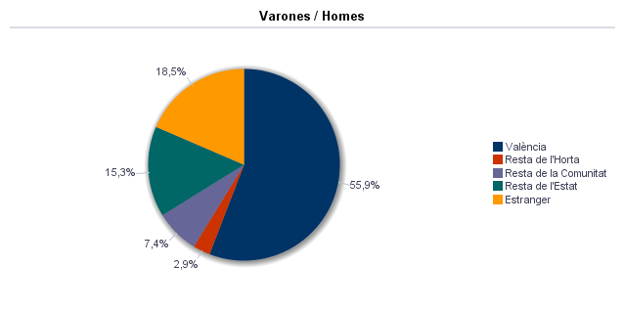

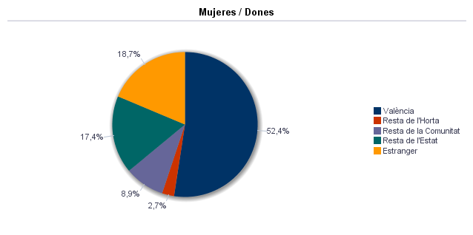

1.6. Población nacida en la Comunidad fuera de l'horta por comarcas principales
1.6. Població nascuda a la Comunitat fora de l'horta per comarques principals

Comarcas / Comarques
Total | 2,008
la Ribera Alta | 288
la Plana d'Utiel-Requena | 238
la Safor | 147
els Serrans | 99
el Camp de Túria | 103
la Costera | 115
la Plana Alta | 72
l'Alacantí | 101
la Ribera Baixa | 78
la Vall d'Albaida | 93
Resto / Resta | 674

Fuente: Padrón Municipal de Habitantes a 1 de enero de 2021.
Font: Padró Municipal d'Habitants a 1 de gener de 2021

1.7. Población nacida en otras comunidades del Estado por comunidades principales
1.7. Població nascuda a altres comunitats de l'Estat per comunitats principals

Comunidades / Comunitats
Total | 4,014
Castella - La Manxa | 1,295
Andalusia | 654
Madrid (Comunitat de) | 368
Aragó | 342
Castella i Lleó | 320
Catalunya | 287
Resta | 748

Fuente: Padrón Municipal de Habitantes a 1 de enero de 2021.
Font: Padró Municipal d'Habitants a 1 de gener de 2021

1.8. Población extranjera según nacionalidad, por contienentes
1.8. Població estrangera segons nacionalitat, per continents

 | Total | Resta UE(27) | Europa No UE(27) | Àfrica | Amèrica del Nord | Amèrica Central | Amèrica del Sud | Àsia | Oceania i Altres | Apàtrides
Total | 3,151 | 762 | 279 | 295 | 44 | 259 | 966 | 544 | 1 | 1
Homes | 1,546 | 378 | 118 | 192 | 19 | 86 | 448 | 304 | 1
Dones | 1,605 | 384 | 161 | 103 | 25 | 173 | 518 | 240 |  | 1

Fuente: Padrón Municipal de Habitantes a 1 de enero de 2021.
Font: Padró Municipal d'Habitants a 1 de gener de 2021

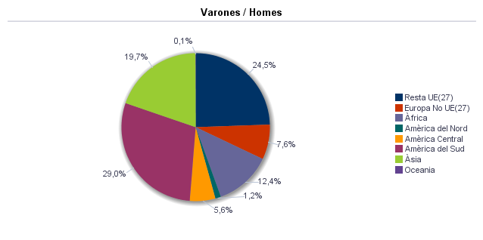

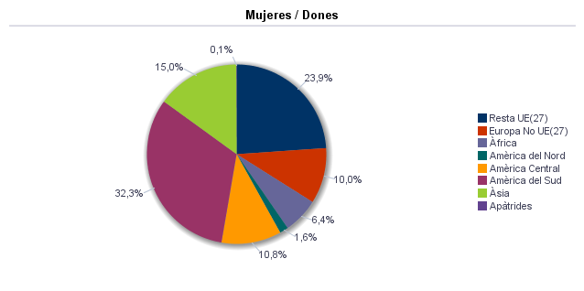

1.9. Población según sexo y estudios realizados
1.9. Població segons sexe i estudis realitzats

 | Total | No aplicable per ser menor de 18 anys | No sap llegir ni escriure | Titulació inferior a graduat escolar | Graduat escolar o equivalent | Batxiller, Formació Professional de Segon Grau o Títols equivalents o superiors
Total | 24,489 | 3,592 | 21 | 3,352 | 5,932 | 11,592
Homes | 11,331 | 1,809 | 3 | 1,339 | 2,786 | 5,394
Dones | 13,158 | 1,783 | 18 | 2,013 | 3,146 | 6,198

Fuente: Padrón Municipal de Habitantes a 1 de enero de 2021.
Font: Padró Municipal d'Habitants a 1 de gener de 2021

1.10. Número de hojas y personas
1.10. Nombre de fulls i persones

Total Personas | Personas |  | Total Hojas | Hojas |  | Total Media de personas por hoja / Mitjana de persones per full | Media de personas por hoja / Mitjana de persones per full
 | Habitatge familiar | Establiment col·lectiu |  | Habitatge familiar | Establiment col·lectiu |  | Habitatge familiar | Establiment col·lectiu
24,489 | 24,417 | 72 | 10,501 | 10,486 | 15 | 2.33 | 2.33 | 4.80

Fuente: Padrón Municipal de Habitantes a 1 de enero de 2021.
Font: Padró Municipal d'Habitants a 1 de gener de 2021

1.11. Número de hojas familiares según tamaño
1.11. Nombre de fulls familiars segons grandària

 | Hojas familiares / Fulls familiars
Total | 10,486
1 | 3,558
2 | 2,937
3 | 1,946
4 | 1,445
5 | 387
6 | 126
>=7 | 87

Fuente: Padrón Municipal de Habitantes a 1 de enero de 2021.
Font: Padró Municipal d'Habitants a 1 de gener de 2021

Hojas familiares según tamaño
Fulls familiars segons grandària

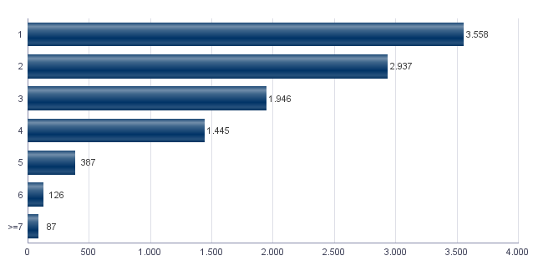

1.12. Número de hojas familiares según número de menores de 18 años
1.12. Nombre de fulls familiars segons nombre de menors de 18 anys

Número de menores / Nombre de menors | Hojas familiares / Fulls familiars
Total | 10,486
0 | 8,080
1 | 1,423
2 | 823
3 | 135
4 | 18
5 | 5
6 i més | 2

Fuente: Padrón Municipal de Habitantes a 1 de enero de 2021.
Font: Padró Municipal d'Habitants a 1 de gener de 2021

Hojas familiares según número de menores de 18 años
Fulls familiars segons nombre de menors de 18 anys

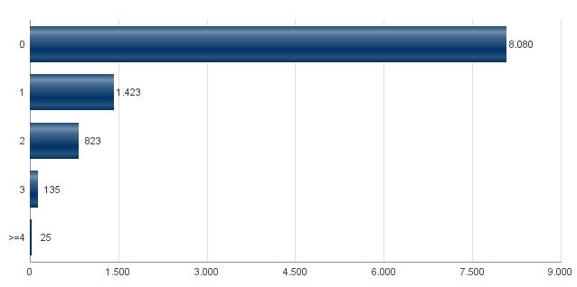

1.13. Número de hojas familiares según composición
1.13. Nombre de fulls familiars segons composició

Alguna persona de 0-15 | Alguna persona de 16-24 | Solamente / Solament de 0-24 | Alguna persona de 25-64 | Alguna persona >=65 | Solamente / Solament >=65 | Alguna persona >=80 | Solamente / Solament >=80
2,126 | 1,735 | 51 | 7,849 | 4,103 | 2,542 | 1,551 | 1,048

Fuente: Padrón Municipal de Habitantes a 1 de enero de 2021.
Font: Padró Municipal d'Habitants a 1 de gener de 2021

1.14. Indicadores demográficos del barrio
1.14. Indicadors demogràfics del barri

Total
Relació de masculinitat | 86.1
Edat mitjana | 46.1
Índex de envelliment | 178.8
Índex de sobrenvelliment | 17.4
Índex demogràfic de dependència | 54.8
Índex d’estructura de la població activa | 146.2
Índex de reemplaçament de la població en edat activa | 135.0
Raó de progressivitat demogràfica | 89.0
Percentatge de població estrangera | 12.9

Fuente: Padrón Municipal de Habitantes. 01/01/2021
Font: Padró Municipal d'Habitants. 01/01/2021

MovPadrón
2. Movimientos en Padrón durante 2020 . Barrio 8.1. Patraix
2. Moviments al Padró durant 2020 . Barri 8.1. Patraix

2.1. Resumen de movimientos registrados en el Padrón Municipal
2.1. Resum de moviments registrats al Padró Municipal

Alta per immigració | Alta per naixement | Alta per canvi de domicili | Altres Altes | Total altes | Baixa per emigració | Baixa per defunció | Baixa per canvi de domicili | Altres Baixes | Total baixes
751 | 166 | 767 | 62 | 1,746 | 702 | 270 | 827 | 159 | 1,958

Fuente: Padrón Municipal de Habitantes 2020
Font: Padró Municipal d'Habitants 2020

2.1.b Resumen crecimiento vegetativo, saldo intraurbano,saldo interurbano, saldo otros movimientos y saldo neto
2.1.b Resum creixement vegetatiu, saldo intraurbà, saldo interurbà, saldo altres moviments i saldo net

Crecimiento vegetativo / Creixement vegetatiu | Saldo Intraurbano / Intraurbà | Saldo Interurbano / Interurbà | Otros / Altres | Saldo Neto / Net
-104 | -60 | 49 | -97 | -212

Fuente: Padrón Municipal de Habitantes 2020
Font: Padró Municipal d'Habitants 2020

Saldo de movimientos registrados en el Padrón
Saldo de movimients registrats al Padró

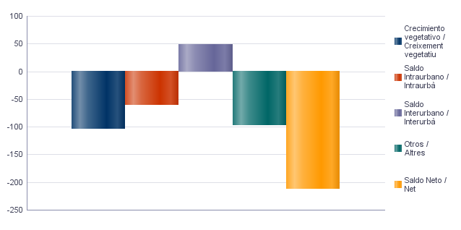

2.2. Indicadores demográficos
2.2. Indicadors demogràfics

Total
Taxa bruta de natalitat | 6.7
Taxa bruta d’immigració intraurbana | 31.2
Taxa bruta d’immigració interurbana | 30.5
Taxa bruta de mortalitat | 11.0
Taxa bruta d’emigració intraurbana | 33.6
Taxa bruta d’emigració interurbana | 28.3
Taxa general de fecunditat | 31.5

Fuente: Padrón Municipal de Habitantes 2020
Font: Padró Municipal d'Habitants 2020

Vehículos
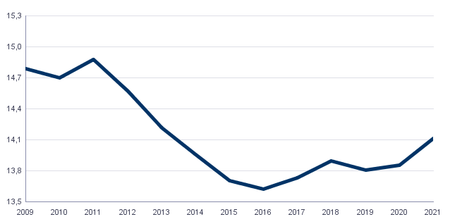
4. Parque de vehículos. 2021 . Barrio 8.1. Patraix
4. Parc de vehicles. 2021 . Barri 8.1. Patraix

4.1. Vehículos según tipo
4.1. Vehicles segons tipus

 | Vehículos / Vehicles | %
Total | 14,111 | 100,0%
Turisme | 10,775 | 76,4%
Autobús | 6 | 0,0%
Camió | 530 | 3,8%
Tractor | 117 | 0,8%
Remolc | 103 | 0,7%
Motocicleta | 1,867 | 13,2%
Ciclomotor | 713 | 5,1%

Fuente: Impuesto de Vehículos de Tracción Mecánica a 01/01/2021.
Font: Impost de Vehicles de Tracció Mecànica a 01/01/2021.

4.2. Turismos según potencia
4.2. Turismes segons potència

 | Turismos / Turismes
Total | 10,775
Menys de 8 CV | 701
De 8 a 11,99 CV | 5,590
De 12 a 15,99 CV | 3,987
De 16 CV a 19,99 CV | 400
De 20 CV i més | 97

Fuente: Impuesto de Vehículos de Tracción Mecánica a 01/01/2021.
Font: Impost de Vehicles de Tracció Mecànica a 01/01/2021.

4.3. Turismos según tipo de propietario
4.3. Turismes segons tipus de propietari

 | Turismos / Turismes
Total | 10,775
Particulars | 10,173
Empreses i organitzacions | 602

Fuente: Impuesto de Vehículos de Tracción Mecánica a 01/01/2021.
Font: Impost de Vehicles de Tracció Mecànica a 01/01/2021.

Evolución de Vehículos
Evolució de Vehicles

Catastro
5. Catastro Inmobiliario Urbano a 01/01/2021 . Barrio 8.1. Patraix
5. Cadastre Immobiliari Urbà a 01/01/2021 . Barri 8.1. Patraix

5.1. Viviendas según el año de antigüedad
5.1. Habitatges segons any d'antiguitat

Total | 1801-1900 | 1901-20 | 1921-40 | 1941-60 | 1961-80 | 1981-2000 | 2001-10 | 2011-20
12,076 | 1 | 34 | 131 | 2,252 | 5,688 | 3,353 | 594 | 23

Fuente: Catastro de Bienes Inmuebles
Font: Cadastre de Béns Immobles

Viviendas según el año de antigüedad
Habitatges segons any d'antiguitat

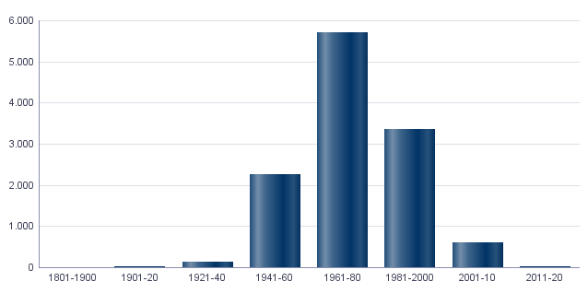

5.2. Viviendas construidas después de 1800 según superficie construida
5.2. Habitatges construïts després de 1800 segons superfície construïda

Total | <=60 m² | 61-80 m² | 81-100 m² | 101-120 m² | 121-150 m² | 151-200 m² | >200 m² | Sup. construïda mitjana (m²)
12,076 | 326 | 1,977 | 3,178 | 3,020 | 2,649 | 852 | 74 | 107.25

Fuente: Catastro de Bienes Inmuebles
Font: Cadastre de Béns Immobles

5.3. Viviendas construidas después de 1800 según valor catastral (en miles de euros)
5.3. Habitatges construïts després de 1800 segons valor cadastral (en milers d'euros)

Total | <=12 | 12-18 | 18-24 | 24-30 | 30-36 | 36-48 | 48-60 | 60-72 | >72
12,076 | 30 | 580 | 816 | 1,549 | 1,637 | 2,484 | 2,335 | 1,579 | 1,066

Fuente: Catastro de Bienes Inmuebles
Font: Cadastre de Béns Immobles

5.4. Valores catastrales medios (suelo, construcción y total) para las viviendas posteriores a 1800
5.4. Valors cadastrals mitjans (sòl, construcció i total) per als habitatges posteriors a 1800

Valor del sòl | Valor de la construcció | Valor total | Valor per m²
16,681.16€ | 28,778.68€ | 45,459.84€ | 423.87€

Fuente: Catastro de Bienes Inmuebles
Font: Cadastre de Béns Immobles

5.5. Superficie total de los aparcamientos y superficie por vivienda y turismo
5.5. Superfície total dels aparcaments i superfície per habitatge i turisme

Superficie total aparcaments (m²) | Superficie aparcament per habitatge | Superficie aparcament per turisme
175,468 | 14.53 | 16.28

Fuente: Catastro de Bienes Inmuebles
Font: Cadastre de Béns Immobles

ActEconom
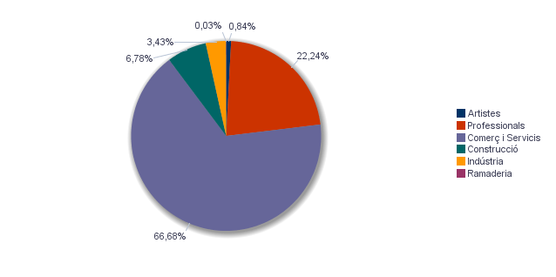
6. Censo de actividades económicas. 2021. Barrio 8.1. Patraix
6. Cens d'activitats econòmiques. 2021. Barri 8.1. Patraix

6.1. Actividades industriales según tipo
6.1. Activitats industrials segons tipus

 | Total | %
Total | 108 | 100,0%
Energia i aigua | 5 | 4,6%
Extracció i transformació de minerals no energètics i productes derivats. Indústria química | 1 | 0,9%
Indústries transformadores dels metalls. Mecànica de precisió | 25 | 23,1%
Altres indústries manufactureres | 77 | 71,3%

Fuente: Impuesto de Actividades Económicas. Oficina de Estadística. Ayuntamiento de València.
Font: Impost d'Activitats Econòmiques. Oficina d'Estadística. Ajuntament de València.

6.2. Actividades de comercio y servicios según tipo
6.2. Activitats de comerç i servicis segons tipus

 | Total | %
Total | 2,010 | 100,0%
Comerç, Restaurants i Hostaleria, Reparacions | 874 | 43,5%
Transport i Comunicacions | 115 | 5,7%
Institucions Financeres, Assegurances, Servicis prestats a les empreses i lloguers | 631 | 31,4%
Altres servicis | 390 | 19,4%

Fuente: Impuesto de Actividades Económicas. Oficina de Estadística. Ayuntamiento de València.
Font: Impost d'Activitats Econòmiques. Oficina d'Estadística. Ajuntament de València.

6.3. Actividades profesionales según tipo
6.3. Activitats professionals segons tipus

 | Total | %
Total | 690 | 100,0%
Professionals d'Agricultura, Ramaderia, Silvicultura i Pesca | 10 | 1,4%
Professionals d'activitats pròpies d'Energia i aigua, Mineria i Indústria química | 2 | 0,3%
Professionals d'indústries d'Aeronàutica, Comunicació i Mecànica de precisió | 4 | 0,6%
Professionals d'altres indústries manufactureres | 21 | 3,0%
Professionals relacionats amb la constucció | 52 | 7,5%
Professionals relacionats amb Comerç i Hostaleria | 68 | 9,9%
Professionals relacionats amb Transport i Comunicacions | 1 | 0,1%
Professionals relacionats amb activitats Financeres, Jurídiques, Assegurances i lloguers | 276 | 40,0%
Professionals relacionats amb Altres servicis | 256 | 37,1%

Fuente: Impuesto de Actividades Económicas. Oficina de Estadística. Ayuntamiento de València.
Font: Impost d'Activitats Econòmiques. Oficina d'Estadística. Ajuntament de València.

Actividades económicas del barrio
Activitats econòmiques del barri

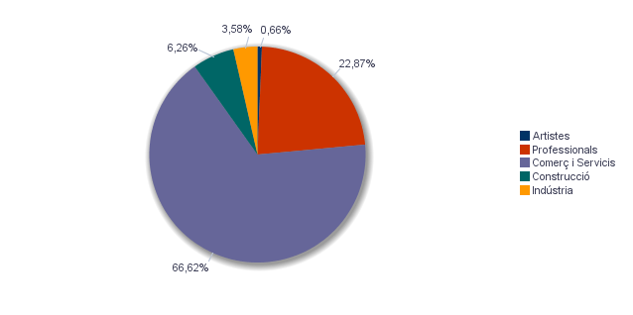

Actividades económicas de la ciudad
Activitats econòmiques de la ciutat

